Exercise1B
Demografi desa The Witcher 3 |  |  |  |  |  |  |  | Jawaban
Desa | Koordinat |  | Jumlah Penduduk |  |  | Hitunglah! |  | X | Y
 | X | Y |  | X * rakyat | Y * rakyat | Koordinat optimum untuk membuka tempat Medis | : | 43 | 42
Novigrad | 60 | 25 | 576 | 34,560 | 14,400
Vizima | 20 | 50 | 964 | 19,280 | 48,200
Vergen | 35 | 40 | 735 | 25,725 | 29,400
Drakenborg | 40 | 65 | 540 | 21,600 | 35,100
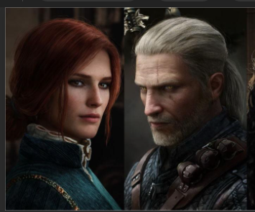
Kaer Morhen | 75 | 30 | 630 | 47,250 | 18,900
Tris Klinik | 43 | 42 | 3,445 | 148,415 | 146,000

Koordinat Desa

